Hoja1
 | Aspecto | Requerimiento | Prueba prevista | Criterio o métrica de evaluación y rangos deseados | Observaciones | Validacion | Observaciones | Complementario
Negocio | R1 | Disminucion del costo de venta de energia * | Analisis retrospectivo ultimos 6 meses | <= 3% | No se mide en alcance de este proyecto. | N.A | N.A | N.A
 | R2 | Aumento ingresos operativos * | Analisis retrospectivo ultimos 6 meses | >= 20% | No se mide en alcance de este proyecto. | N.A | N.A | N.A
 | R3 | Disminucion de perdidas de energia no tecnicas * | Analisis retrospectivo ultimos 6 meses | <=4% | No se mide en alcance de este proyecto. | N.A | N.A | N.A
 | R4 | Aumento participacion en el mercado * | Analisis retrospectivo ultimos 6 meses | >= 5% | No se mide en alcance de este proyecto. | N.A | N.A | N.A
 | R5 | Identificar el consumo por clientes (orden de mayor a menor) | Analisis retrospectivo ultimos 6 meses | 6 meses |  | 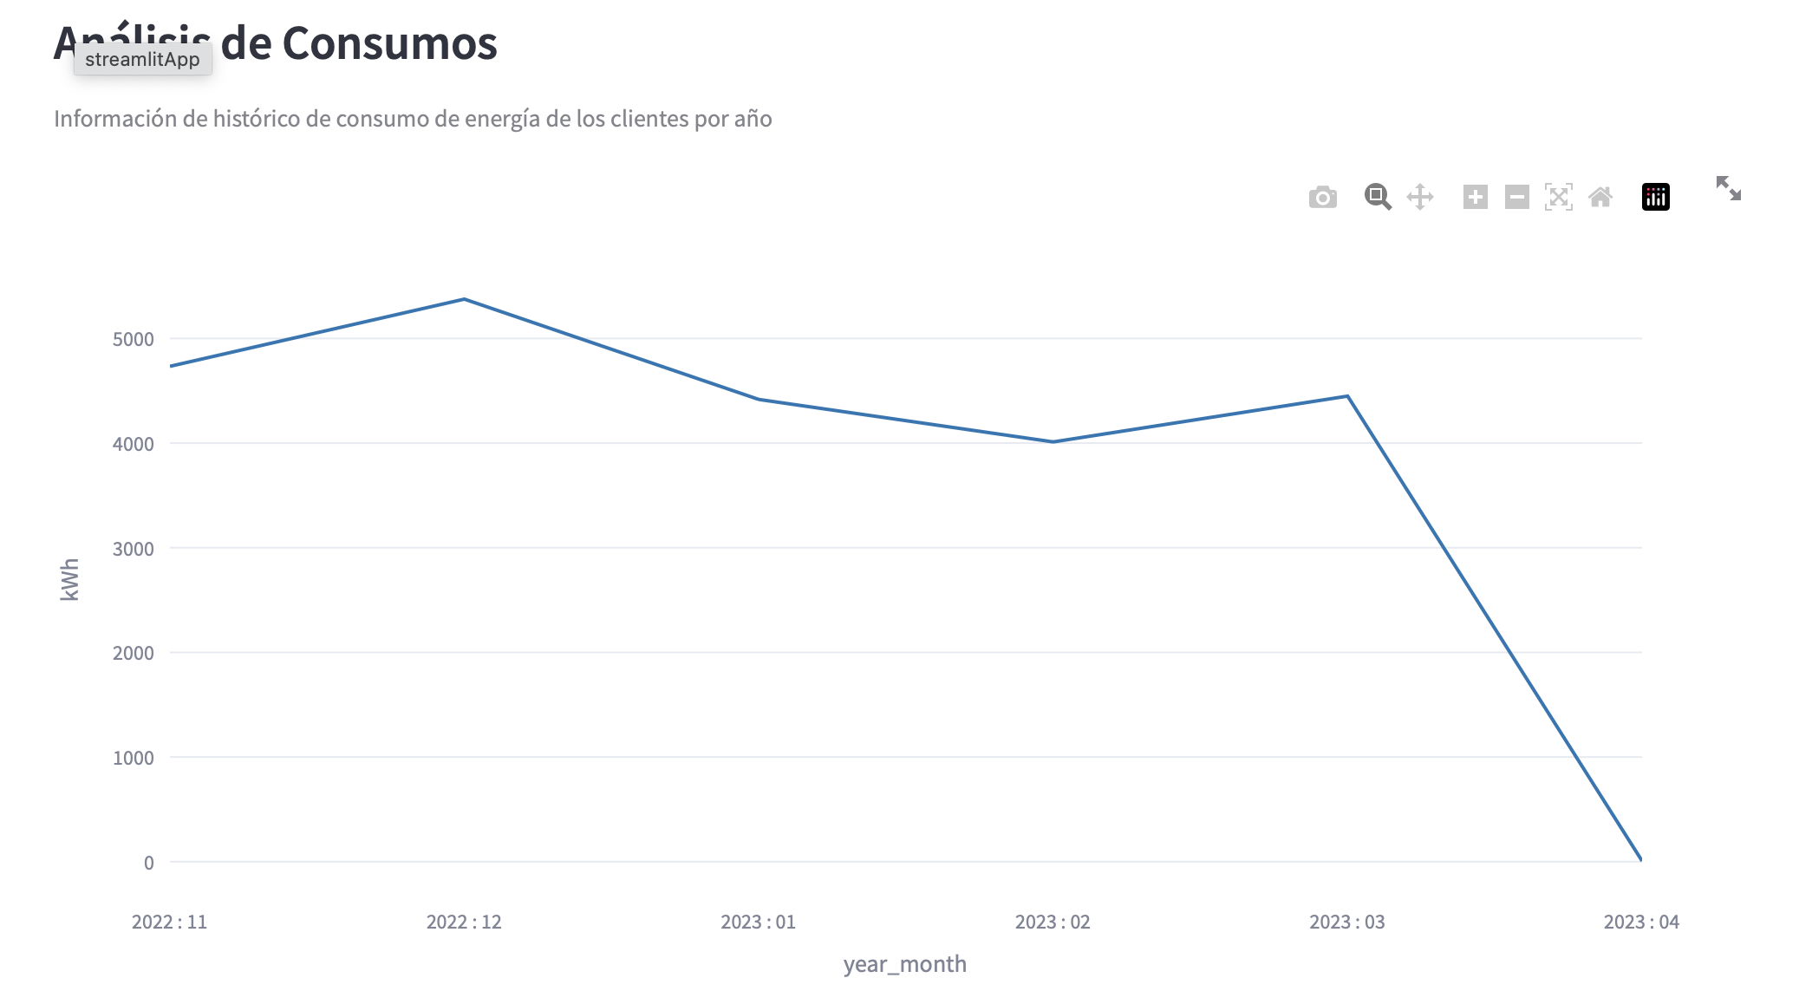 | En el grafico, podemos ver el consumo promedio de todos los cientes. Adicional podemos ver la informacion por cliente especifico despues de filtrado. | 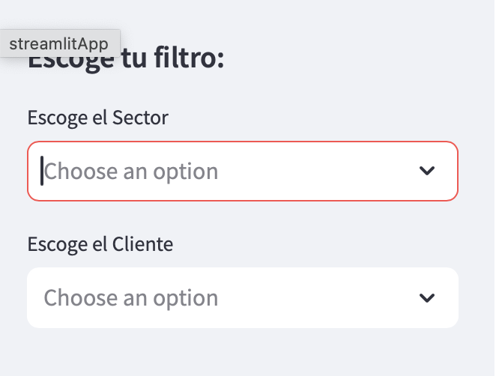 Con los siguientes filtros podemos ver por cliente:
 | R6 | Identificacion de segmentos con valores atipicos | Analisis retrospectivo ultimos 6 meses | Todos los segmentos |  | 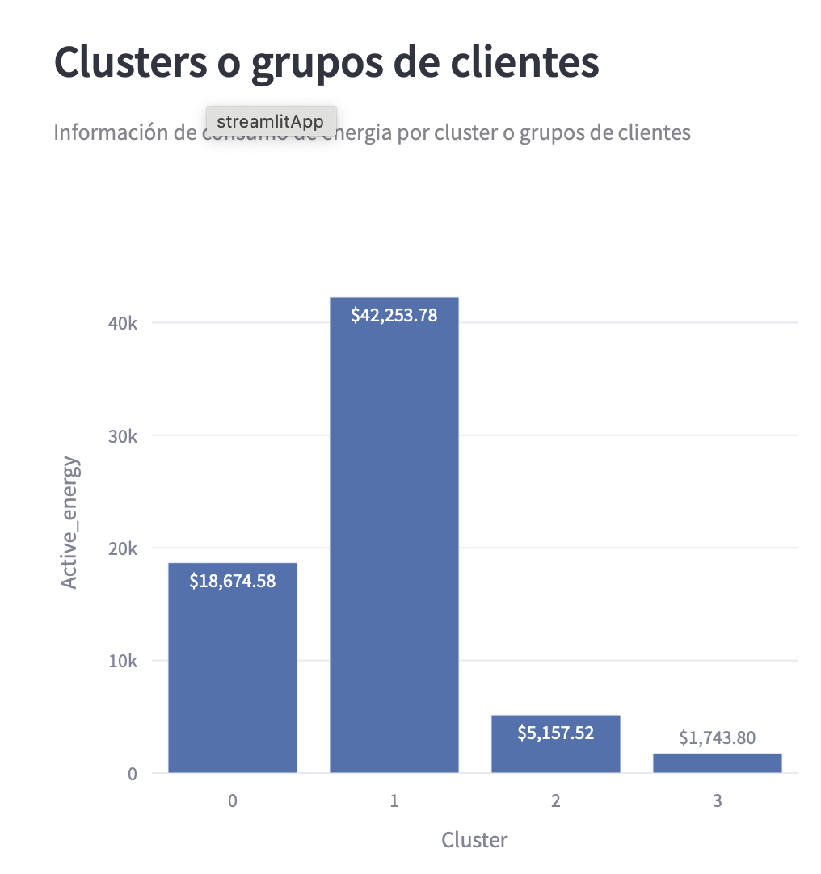 | En el grafico podemos ver como quedaron segmentados los clientes. En el cluster 0, quedaron ubicados los clientes con un comportamiento más estable, y que en su mayoría pertenecen a los sectores diferentes al de Elaboración de cacao y chocolate, solo el cliente 3 del sector previamente mencionado quedo acá con algunos de sus consumos los cuales son estables. Para el cluster 2, se caracteriza por tener los clientes del sector Venta al por mayor de metales y minerales metalíferos el cual tiene un consumo de energia estable, y que comparado con los otros sectores se encuentra entre sus rangos normales de consumo, este sector también lo caracteriza una energía reactiva baja y un promedio de voltaje entre los rangos. Finalmente, el cluster 3, se caracteriza por tener principalmente consumos del sector de Cultivo de Árboles Frutales y Nueces, el cual es un sector con un consumo de energia activa, y voltajes más altos, pero son inferiores al clúster 1. | 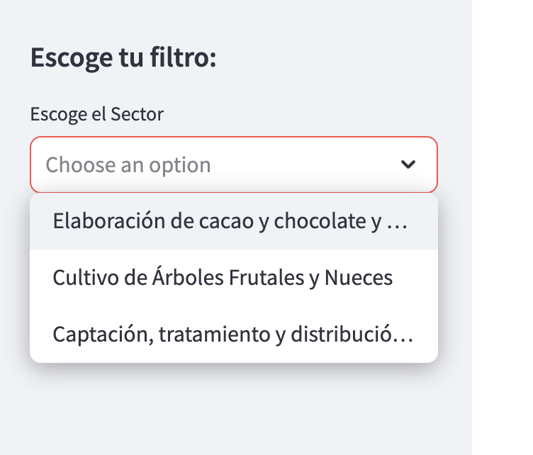 Adicional podemos ver por sector y clientes en que cluster quedaron habilitados.
 | R7 | Cientes con comportamiento anomalos | Informacion actualizada | Ultimo mes
 | R8 | Patrones de consumo de mensual | Analisis retrospectivo ultimos 6 meses | 6 meses |  | 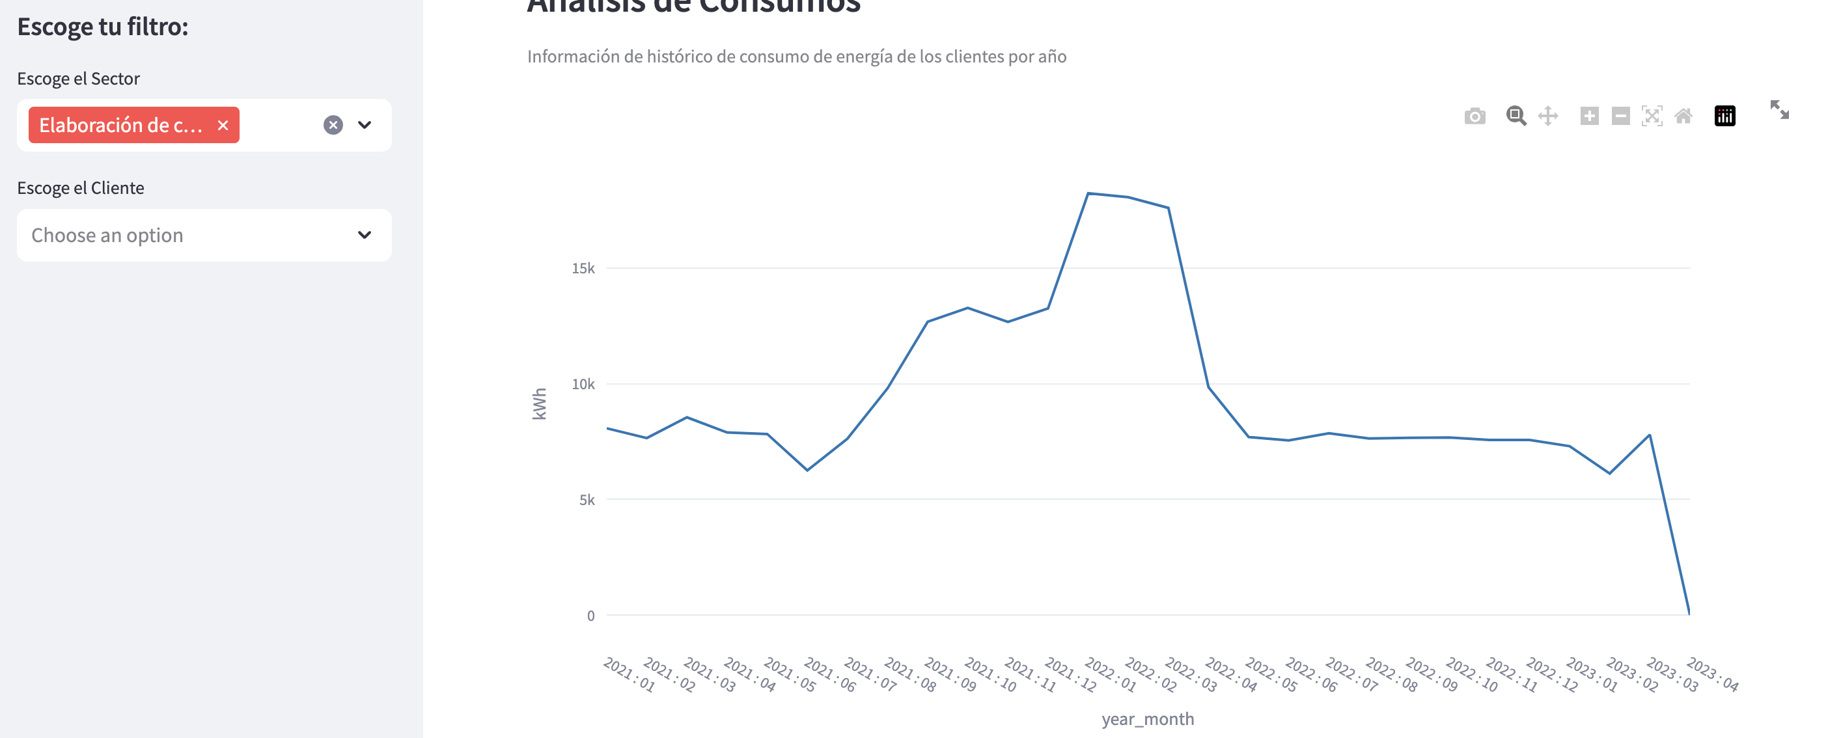 | En el tablero Electrodunas, podra ver la informacion de consumo, por todos los clientes, por sector, y por cliente especifico. | 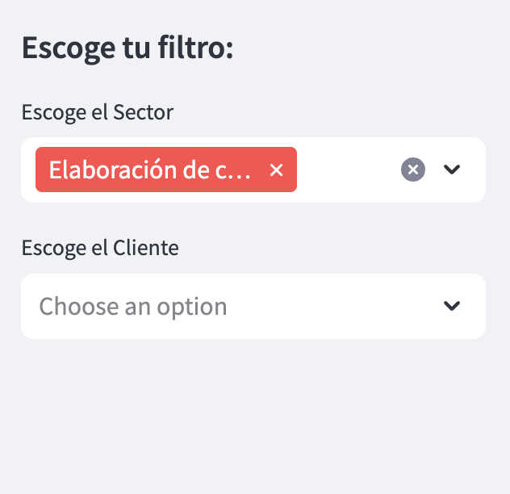 El tablero permite realizar diferentes tipos de diltros en linea.
 | R9 | Promedio de consumo semestral, cantidad de clientes, Alerta con cantidad de clientes con anomalias en los ultimos 6 meses. |  |  |  | 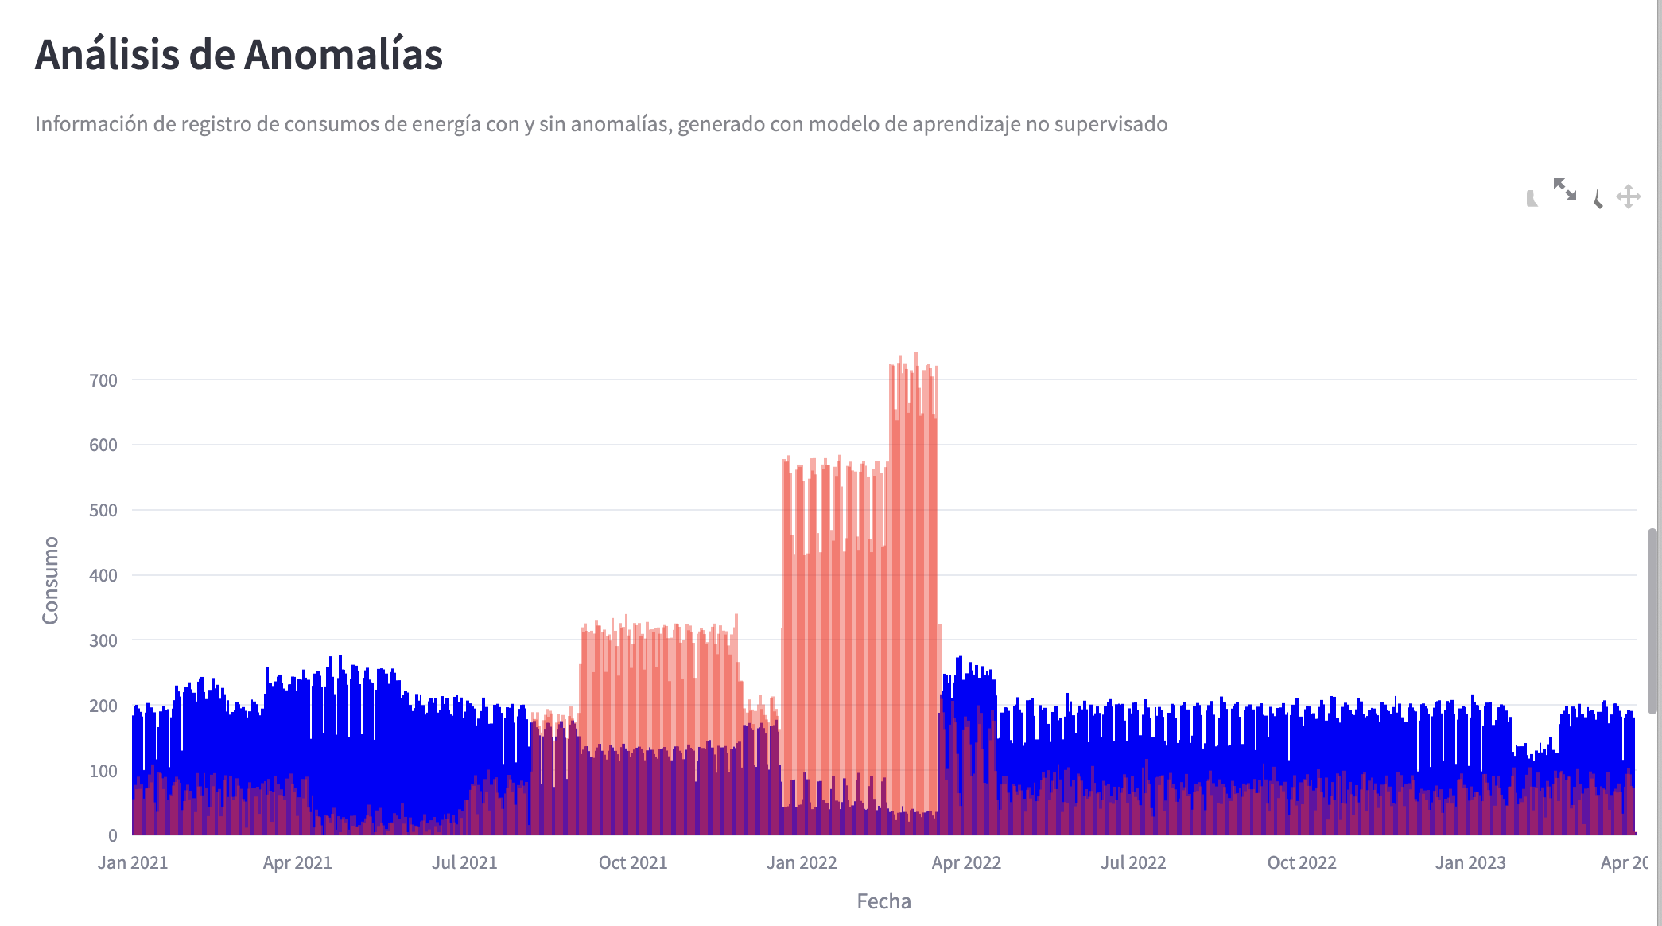 | Electrodunas podra ver informacion con los indicadores de los clientes, como cantidad de clientes, cantidad de registros, promedios de consumo y anomalias de los clientes. Para las anomalias Electrodunas puede filtrar los clientes anomalos que se encuentran y los cuales son diferenciados en la grafica. En esta grafica pueden filtrar esos valores anomalos para ver que clientes son. | 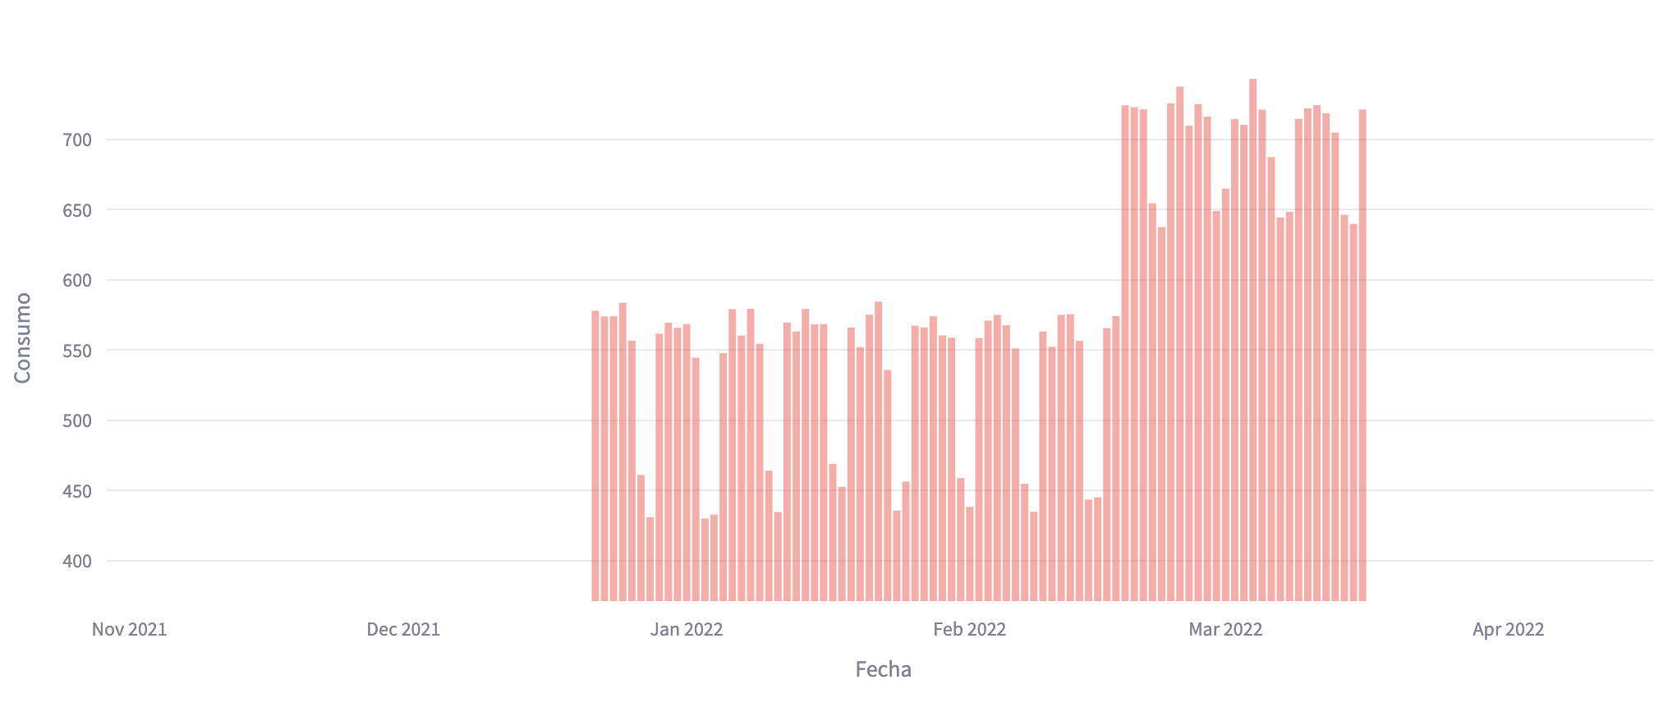 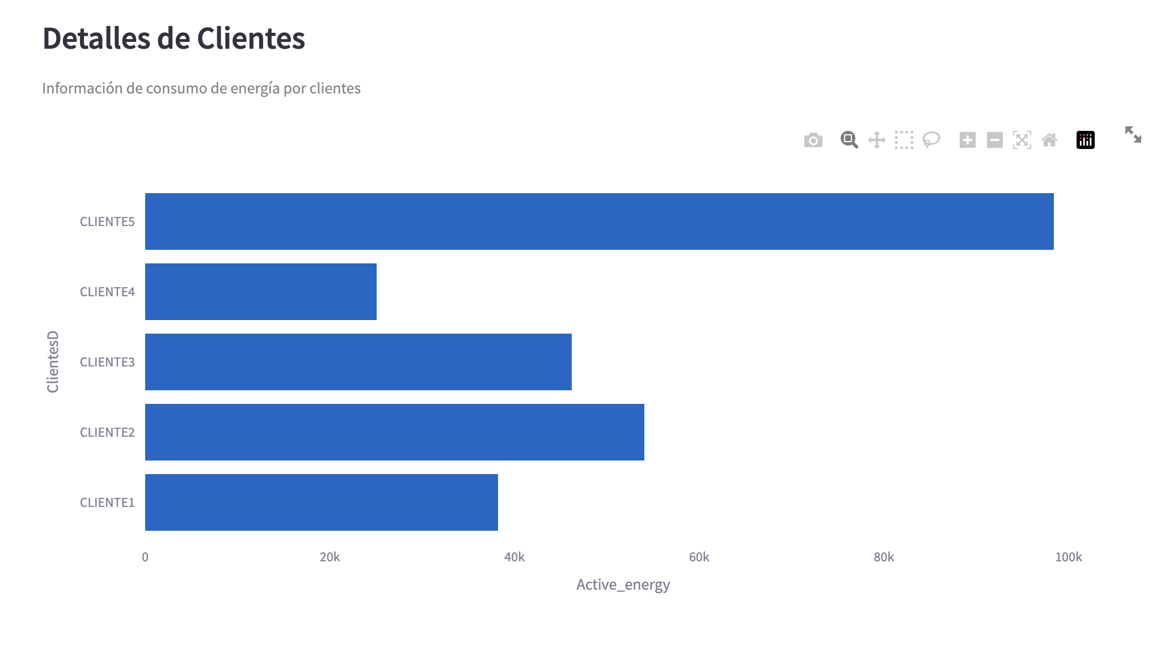 De esta forma se puede hacer el filtro.
 | R10 | Resumen descriptivo de cada cliente de acuerdo a seleccion | Analisis retrospectivo ultimos 6 meses | 6 meses |  | 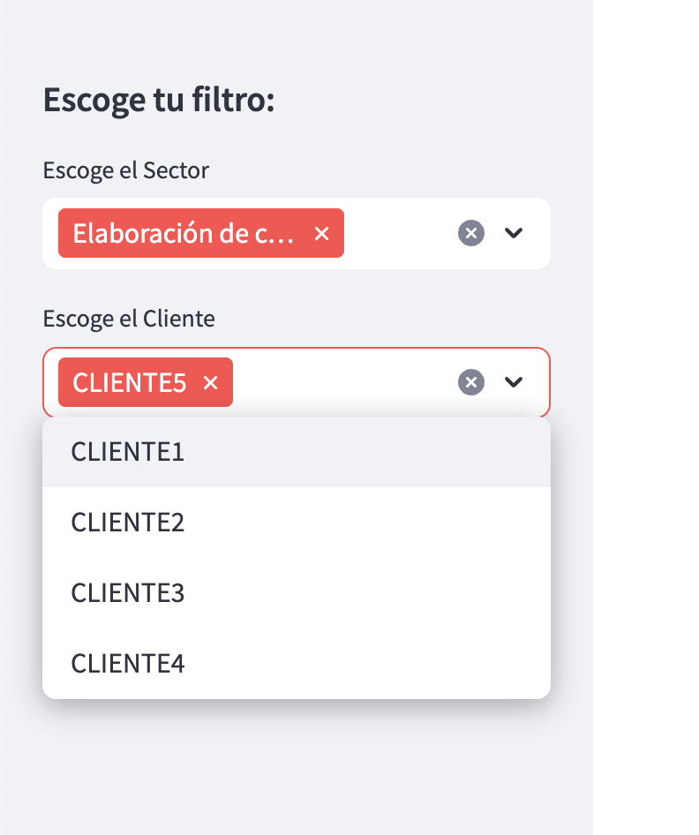 | Por cliente podemos entrar en detalle para poder ver su comportamiento, y para esto tenemos diferentes tipos de filtros que nos permiten entrar en detalle. En este caso el filtro mas sencillo es de la seccion escoger filtro. | 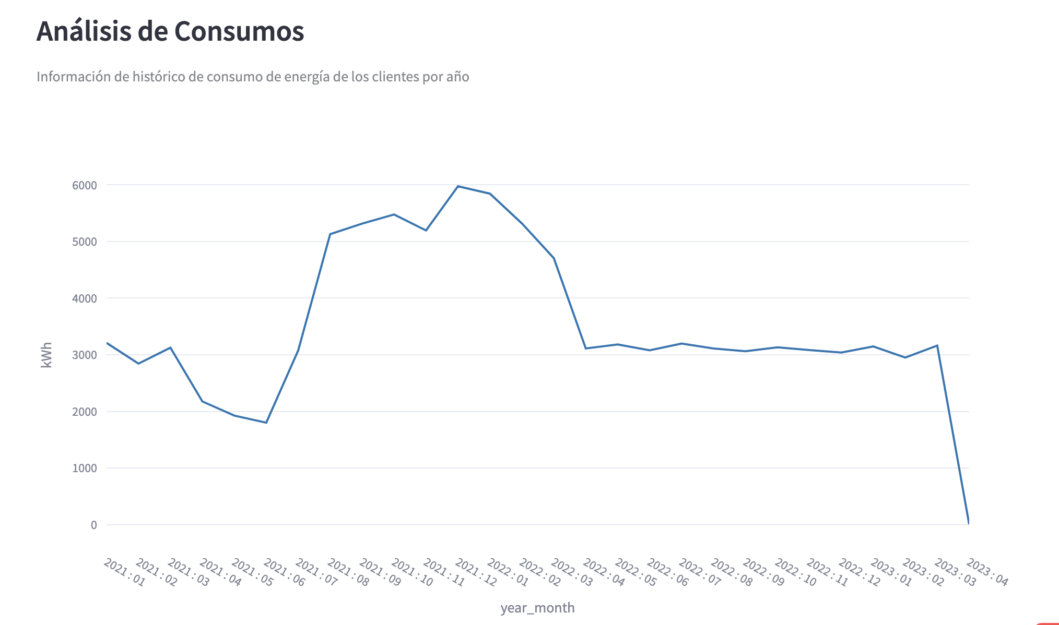 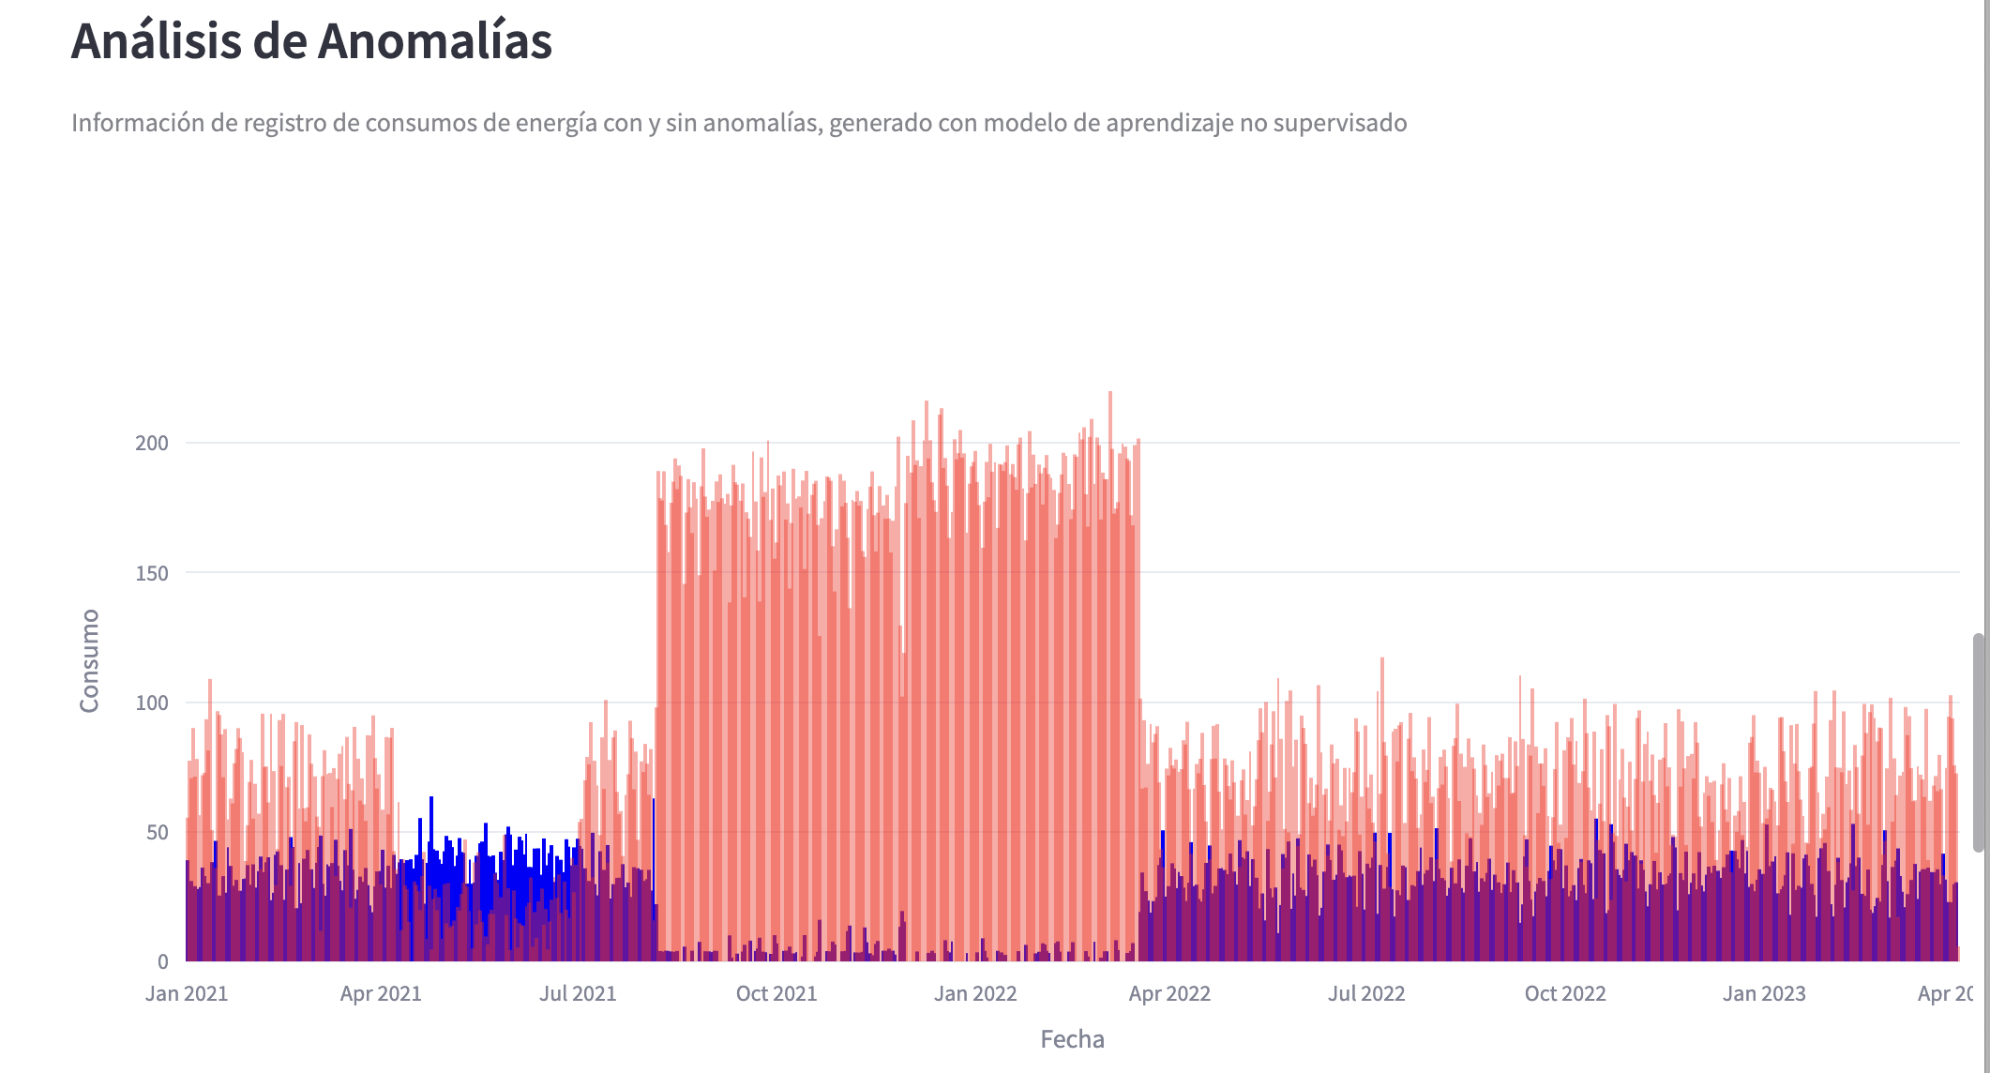 Y despues de filtrado podremos ver algo asi:
Desempeno | R11 | Identificacion de fuga de servicios energeticos de los casos positivos | Pruebas fuera de tiempo | Precision > 85% |  | 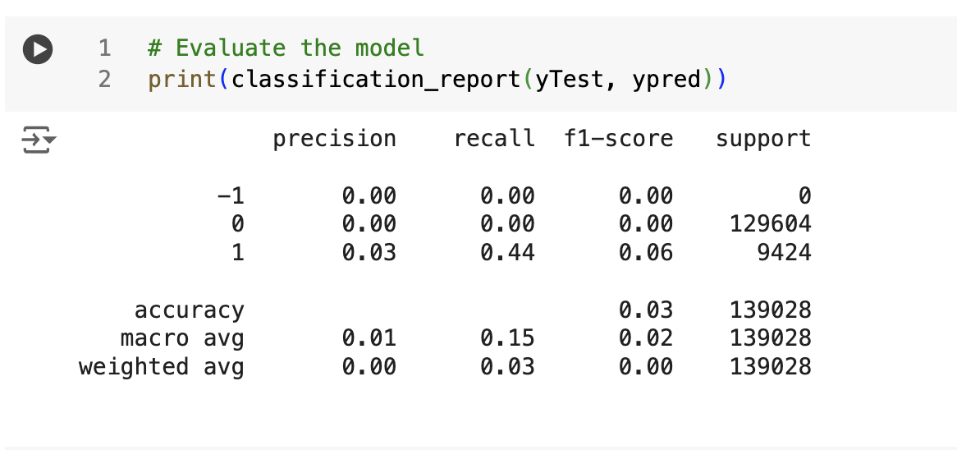 | Durante el desarrollo del ejercicio encontramos una barrera bastante marcada para analizar las metricas de prediccion del isolation forest, teniendo en cuenta los datos, y no tener claro que datos son anomalos para el entranamiento no logramos realizar una buena prediccion del modelo a nivel de clasificacion, para nuevos valores. Realizamos algunas suposiciones, pero se necesita un mayor acercameinto con el negocio y el equpio tecnico de electrodunas para mejorar el resutlado. Es por esto que las metricas de clasificacion no son fiables.
 | R12 | Identificacion de fuga de servicios energeticos de los casos negativos | Pruebas fuera de tiempo | Recall > 86%
 | R13 | Permite medir la confiabilidad del modelo | Pruebas fuera de tiempo | F1 score > 0.83
 | R14 | Comparar el rendimiento de dos o más pruebas para definir la mas precisa | Pruebas fuera de tiempo | ROC-AUC > 86% |  | 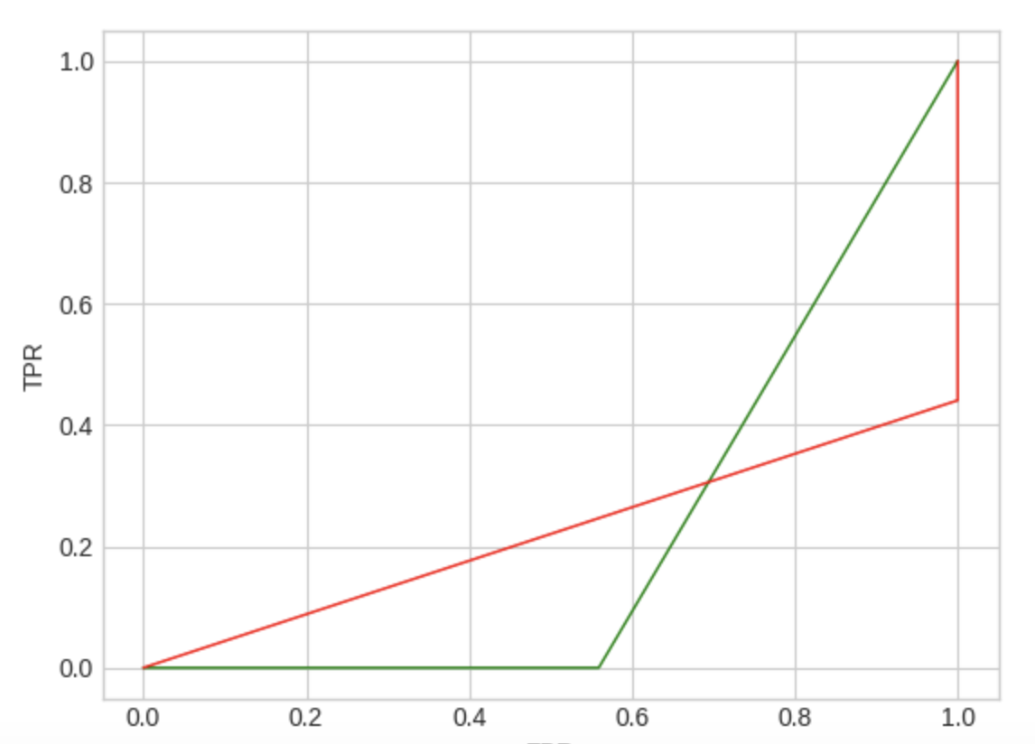
 | R15 | Permite medir la calidad del modelo (Clustering) | Pruebas fuera de tiempo | davies_bouldin_score > 0.70 |  |  | Al realizar la ejecucion de las pruebas de boulding, y silhoette, encontramos que estas aun no estan de acuerdo al umbral propuesto que nos permita tener una mejor prediccion en sus cluster. Al validar encontramos algunos opciones de mejora en los datos que deben ser validadas con el negocio. Tambien encontramos mejoras que se pueden hacer a nivel de codigo. Que serian tratadas en una segunda fase del proyecto.
 | R16 | Permite medir la confiabilidad del modelo (Clustering) | Pruebas fuera de tiempo | silhouette_score > 0.80
 | R17 | Deteccion de anomalias en datos nuevos que no se usaron, y deteccion de anomalias en los datos de entrenameinto | Pruebas fuera de tiempo | Novelty and outlier scores > 85 % |  |  | Esta opcion fue cubierta con el modelo de Isolation forest que fue realizado para la deteccion de anomalias.
Funcional | R18 | Grafica de lineas de consumo de los ultimos 12 meses | Revision con usuarios | Linea de tiempo con los ultimos 6 meses |  | 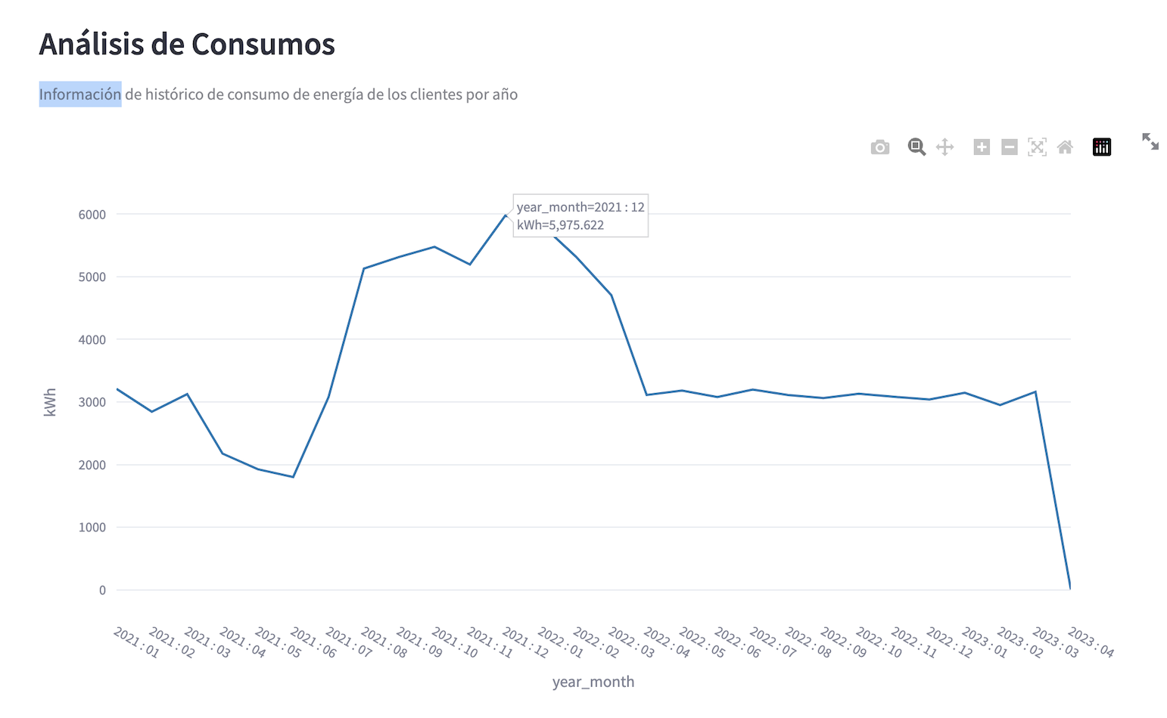 | Se hablilta la grafica de consiumo por linea de tiempo, la cual se puede ver por todos los usuarios, por sector y por cliente.
 | R19 | Filtro de sector de consumo en tablero | Revision con usuarios | Filtro funcional y que filtre las graficas |  | 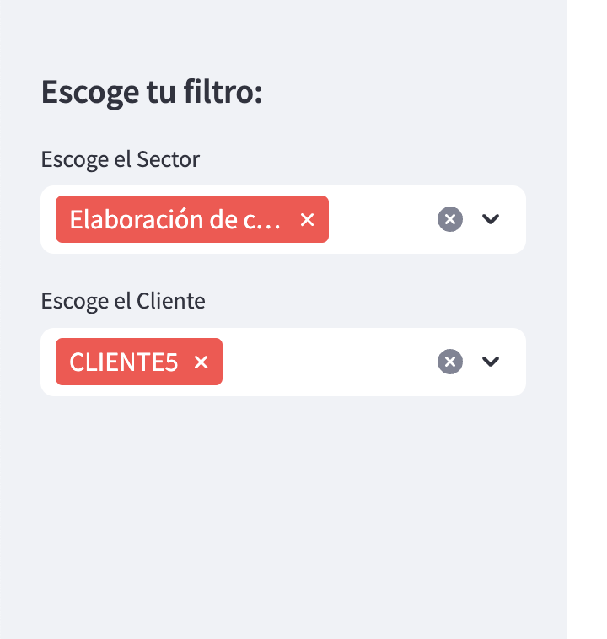 | El equpo de Electrodunas podra filtrar por sector.
 | R20 | Filtro por rango de anos en tablero | Revision con usuarios | Filtro funcional y que filtre las graficas |  |  | Electrodunas podra filtrar por anos el tablero.
 | R21 | Grafica para identificar datos atipicos | Revision con usuarios | Grafica funcional y con datos validados |  | 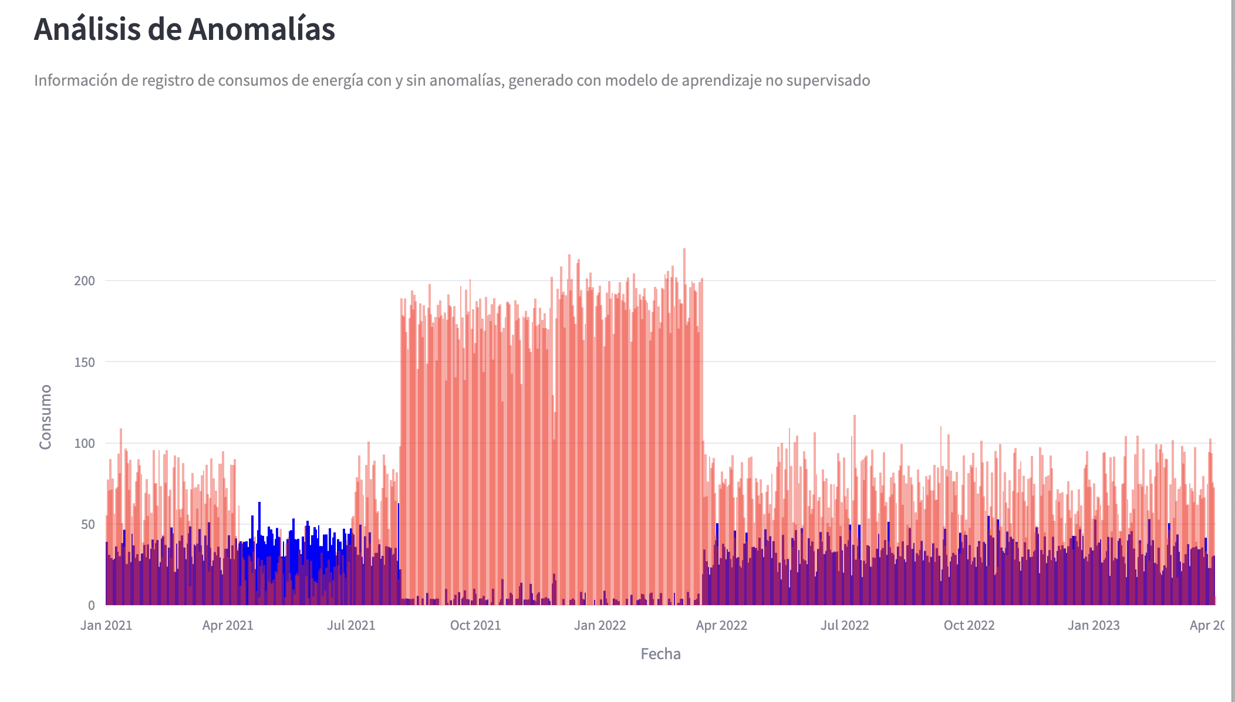 | Se habilita la grafica para identificar valores atipicos y clietnes con valores atipicos.
 | R22 | Indicadores graficos con informacion de consumo | Revision con usuarios | Indicadores con informacion real |  |  | Electrodunas podra ver los indicadores con los consumos promedios. | 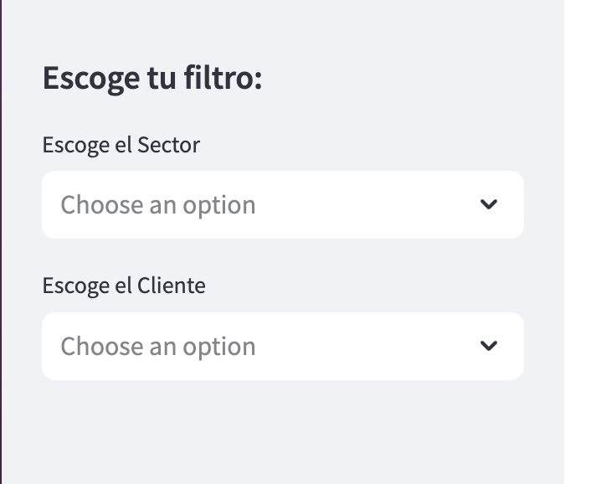 Podemos verlos por todos los clientes, por sector , y por cada cliente con los filtros. Tambien por rango de fechas.
 | R23 | Grafica de consumo por usuarios en barras con consumo de acuerdo a fechas seleccionadas. Top 10 en pantalla inicial y que se pueda mover con scroll para ver todos los datos. | Revision con usuarios | Grafica funcional y con datos validados |  |  | Esta grafica no la tuvimos en cuenta ya que al final no nos generaba valor alguno.
 | R24 | Tableros actualizados de forma diaria. | Revision con usuarios | Datos del dia en curso |  |  | Electrodunas en la parte inferior podra ver el campo fecha con la ultima actualizacion de los datos y el modelo. Este modelo sera configurado para que se actualice de forma diaria.
 | R25 | Poder renderizar los graficos en celular | Revision con usuarios | Graficos renderizados para celular |  | 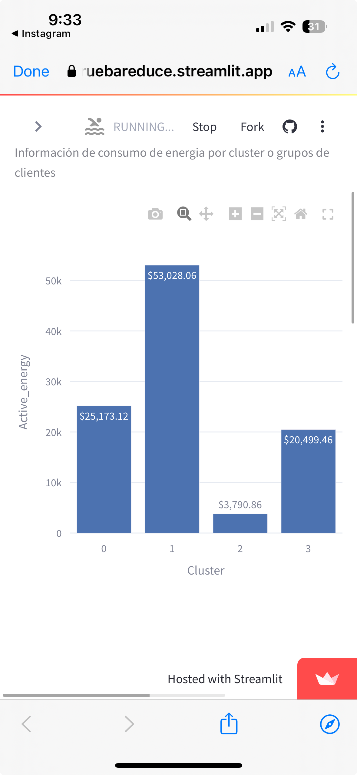 | Se valida el tablero desde celular, y este carga de forma correcta. Rederizando los graficos. | Se hacen pruebas con los filtros y funcionan de forma correcta.
 | R26 | Poder descargar los datos para analisis | Revision con usuarios | Datos descargados del dia |  | 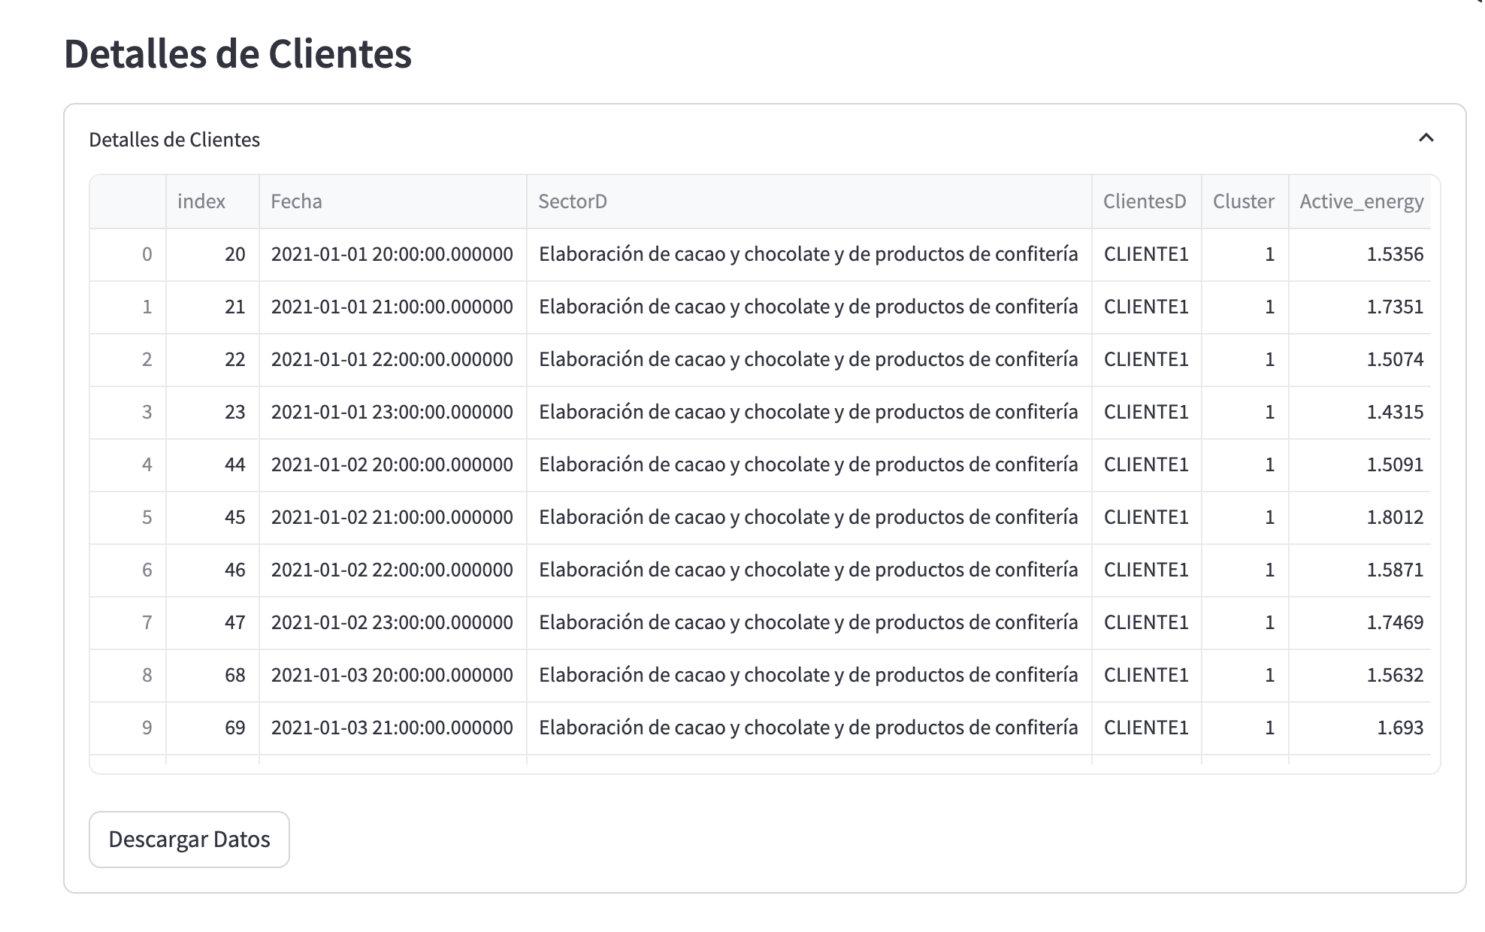 | Electrodunas podra descargar los resultados, para realizar analisis posteriores. Se habilita una opcion en los datos que permite la descarga. | La informacion sera descargada de acuerdo a los filtros realizados.
 | R27 | Disponibiilidad de los resultados 100%, todos los dias | Revision con usuarios | Disponibilidad de los tableros |  | 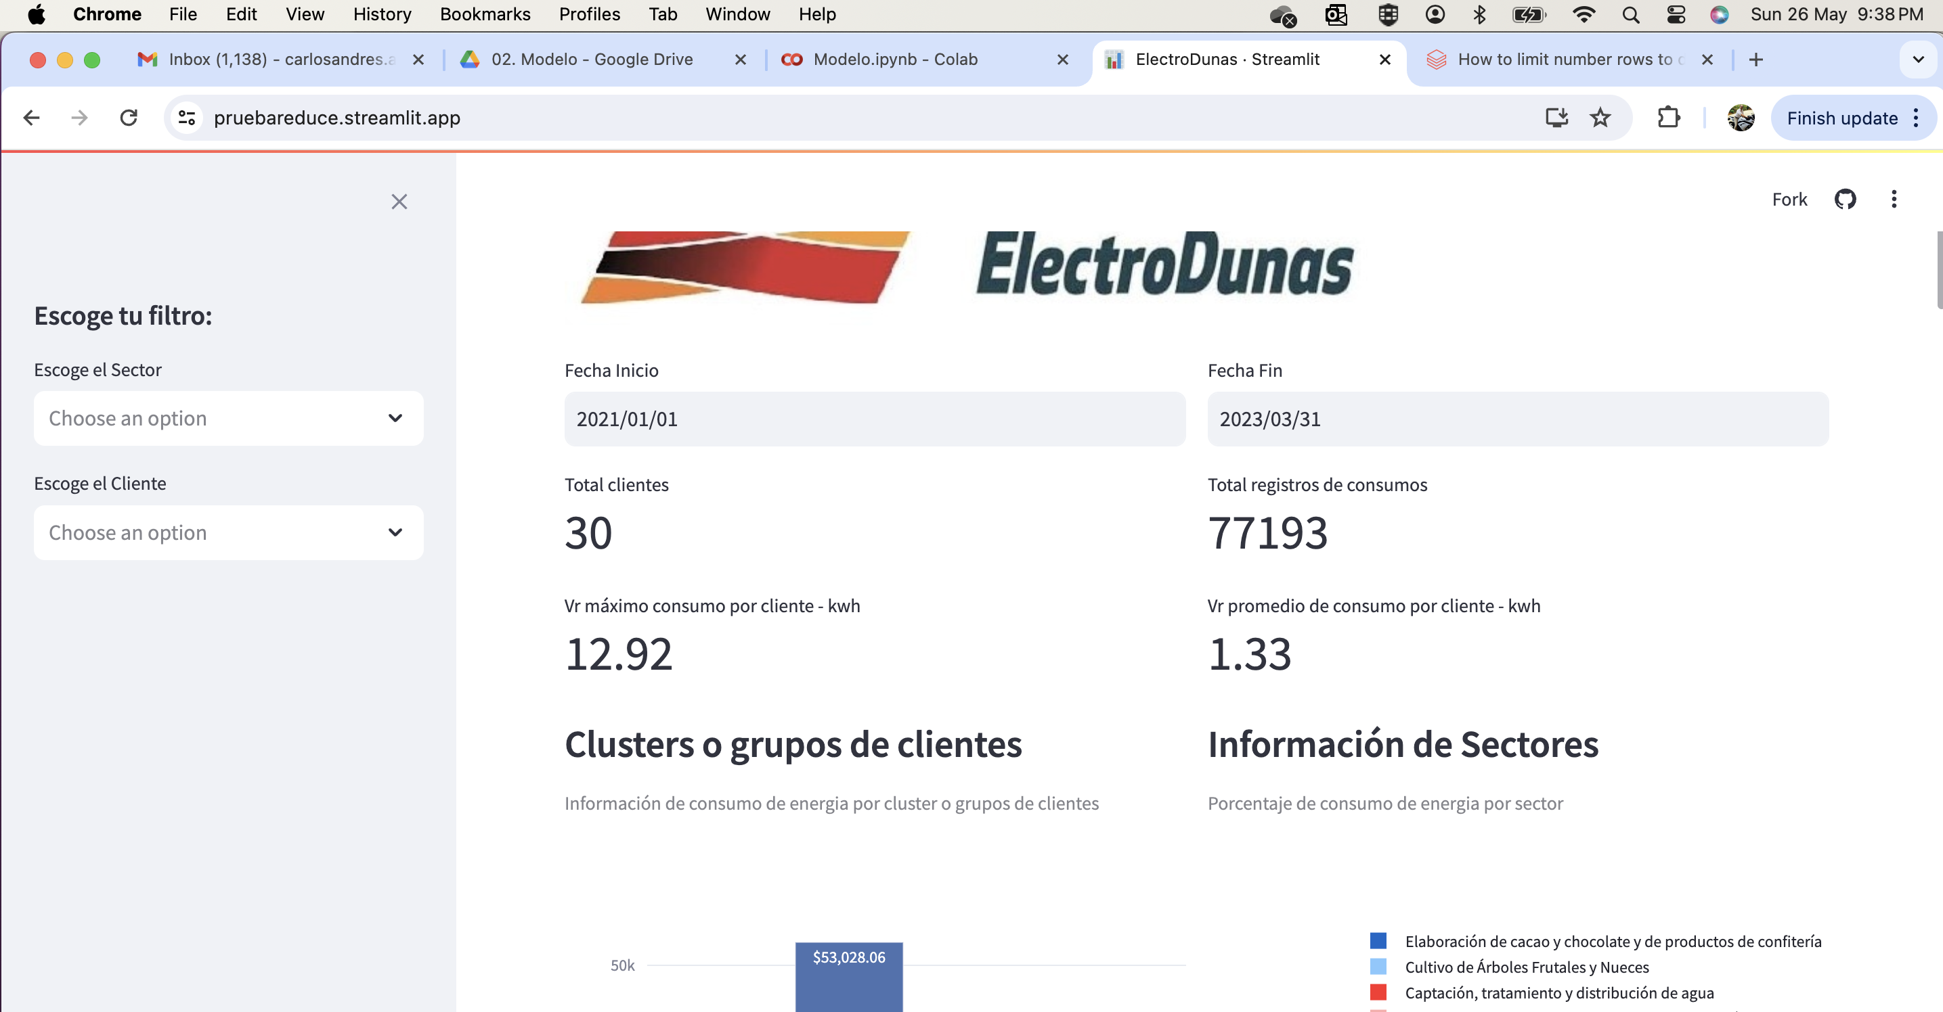 | El tablero es un servicio SaaS, el cual cuenta con un valor superior al 99% de disponiblidad. Esto es importante ya que se busca garantizar la consulta en todo momento a la informacion.
 | R28 | Calidad de los datos | Revision con usuarios | Asegurar la calidad de los datos de los tableros |  |  | La calidad de los datos sera revisada en conjunto con el area funcional y tecnica de Electrodunas.
 | R29 | Acceso a los tableros desde el dominio de la empresa | Revision con usuarios | Acceso con usuario y contrasena |  |  | Esta opcion se puede asegurar desde la red corporativa de Electrodunas, y sera validad en conjunto con el equipo de seguridad y tecnologia. Los tambleros no tienen restriccion alguna para ser accedidos desde cualquir lugar con internet.

 | Modelos: | Clustering (k-means)
 |  | Isolation forest

